1.1
voltar à página inicial |  |  |  | 1 - CLAREZA DO CONTEÚDO
 | S | N | NA
 |  | x |  | 1.1 O sítio Web apresenta um resumo breve do seu propósito, visível sem se fazer scroll
 |  |  |  | Num primeiro vislumbre do sítio Web deve ser visível uma breve definição do seu propósito que dê a indicação ao utilizador de que sítio Web se trata e quais são as tarefas que se podem levar a efeito.


 | Listagem de evidências
 |  |  |  |  | Notas:
 |  |  |  |  | Site não é institucional, é para utilização quando existe itencionalidade de submeter candidaturas a fundos comunitários, deve o utilzador perceber primeiro com as condicionantes do aviso se pode ou não se candidatar, o site serve para a instrução e acompanhamento das candidaturas

 | Notas de preenchimento:
 | - Coloque aqui imagens, printscreens ilustrativos, coloque sempre o endereço das páginas de onde retirar as imagens com exemplos ilustrativos.
 | - As imagens e as notas não estão limitadas aos campos a amarelo.
 | - Nas restantes folhas internas, estas instruções já não existem mas aplicam-se igualmente.

 | ANTES DE COMEÇAR APAGUE ESTE TEXTO. APAGUE TAMBÉM A IMAGEM COLOCADA NA ZONA AMARELA.

 | PODE INCLUSIVAMENTE RETIRAR O FUNDO AMARELO.

1.3
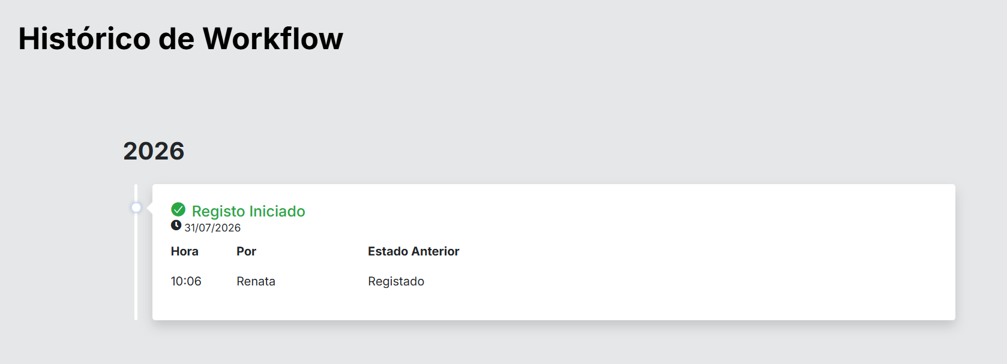
voltar à página inicial |  |  |  | 1 - CLAREZA DO CONTEÚDO
 | S | N | NA
 | x |  |  | 1.3 Cada bloco de conteúdo contém a sua data de atualização
 |  |  |  | Cada bloco de conteúdo isolado ou conjunto de blocos de conteúdo relacionado deverá ter a data da sua atualização associada, expressa num tamanho de letra 2 pontos abaixo ao do corpo do texto, com contraste mais reduzido mas nunca inferior a 4,5:1.

 | Listagem de evidências
 |  |  |  |  | Notas:
 |  |  |  |  | Nos processos de negocio, Candidaturas, Pedidos de Pagamento e Realtórios finais, Existe claramento um workflow detalhado das interações do processo

2.1
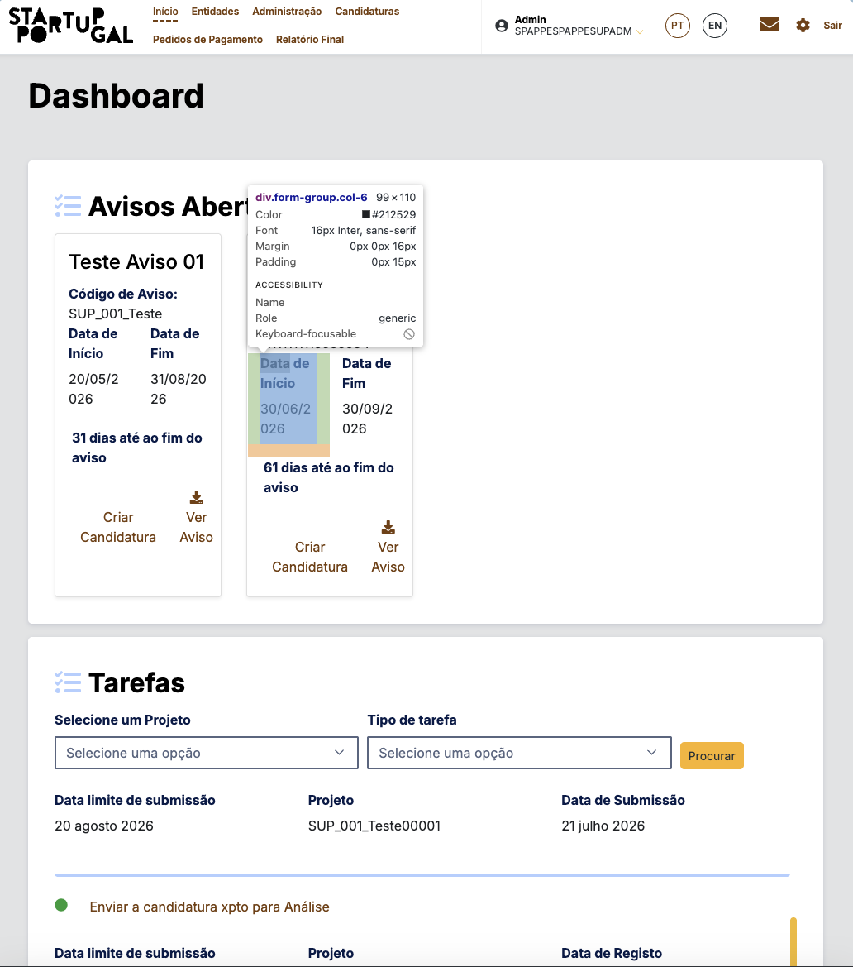
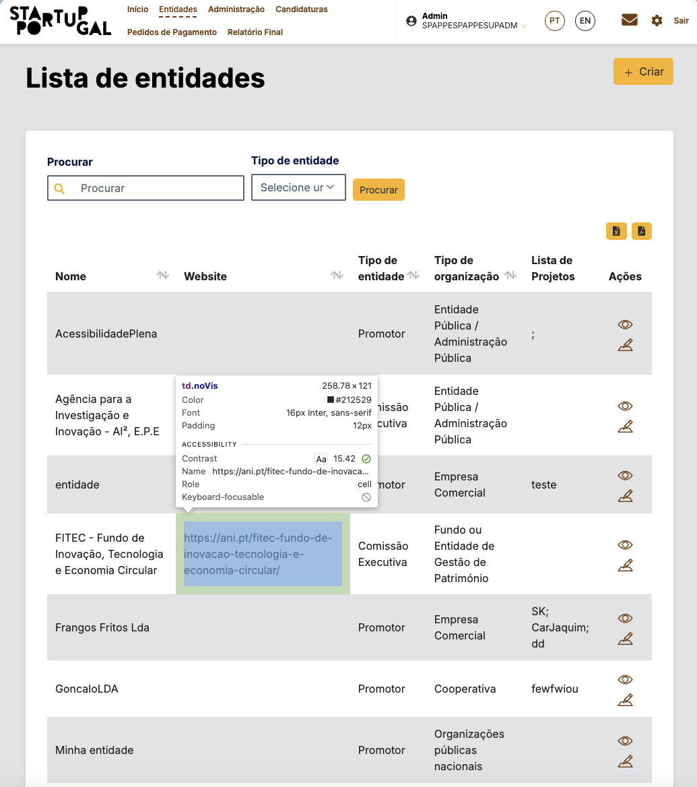
voltar à página inicial |  |  |  | 2 - USABILIDADE DO CONTEÚDO
 | S | N | NA
 |  | x |  | 2.1 O tipo de letra do corpo do documento é adequado e o tamanho da letra é, no mínimo, de 12 pontos
 |  |  |  | De forma a assegurar a boa legibilidade do texto para todos os utilizadores, o tamanho de letra do texto que compõe o corpo do documento deverá ser, no mínimo, de 12 pontos, assegurando sempre que os mesmos são escaláveis para tamanhos superiores, sempre que o utilizador considere necessário.

 | Listagem de evidências
 |  |  |  |  | Notas:
 |  |  |  |  | Tamanho de letra 16px em geral, nas evidências. Ainda não passa teste de escalação para 200%

 | Listagem de evidências

2.3
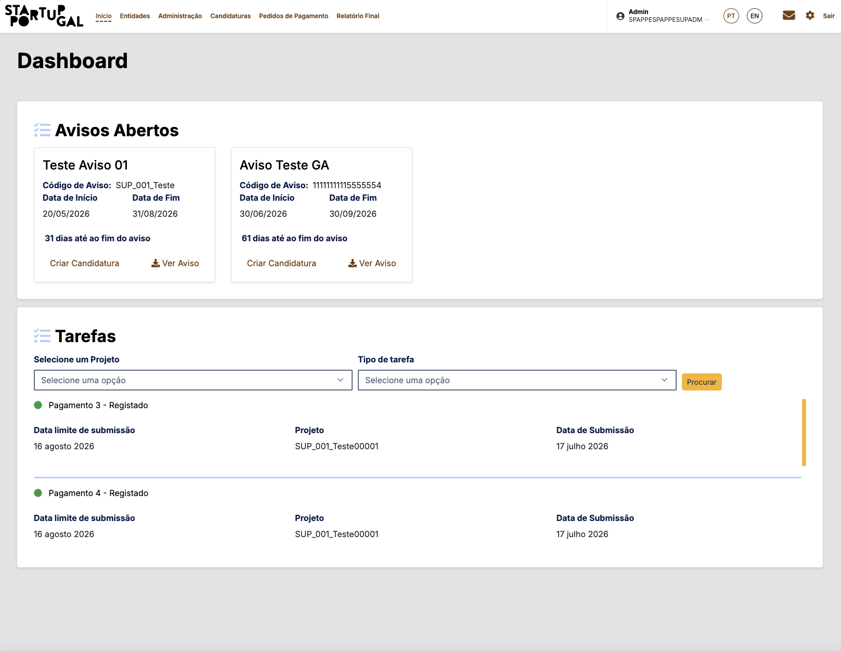
voltar à página inicial |  |  |  | 2 - USABILIDADE DO CONTEÚDO
 | S | N | NA
 | x |  |  | 2.3 Blocos e linhas de texto com largura não superior a 100 caracteres
 |  |  |  | Para manter o conforto de leitura, os blocos ou linhas de texto não deverão ter mais de 100 caracteres de largura. Os 80 caracteres correspondem à dimensão que se apresenta nos estudos como a mais confortável para os utilizadores.

 | Listagem de evidências
 |  |  |  |  | Notas:
 |  |  |  |  | Verificada a largura das linhas de texto nas páginas da amostra. Exemplo: Página inicial - os blocos de texto do corpo apresentam largura máxima de aproximadamente 80 caracteres por linha, assegurada por width no contentor de texto. Conforme. Ferramenta: inspetor do navegador. Data: 1 de agosto de 2026.

2.4
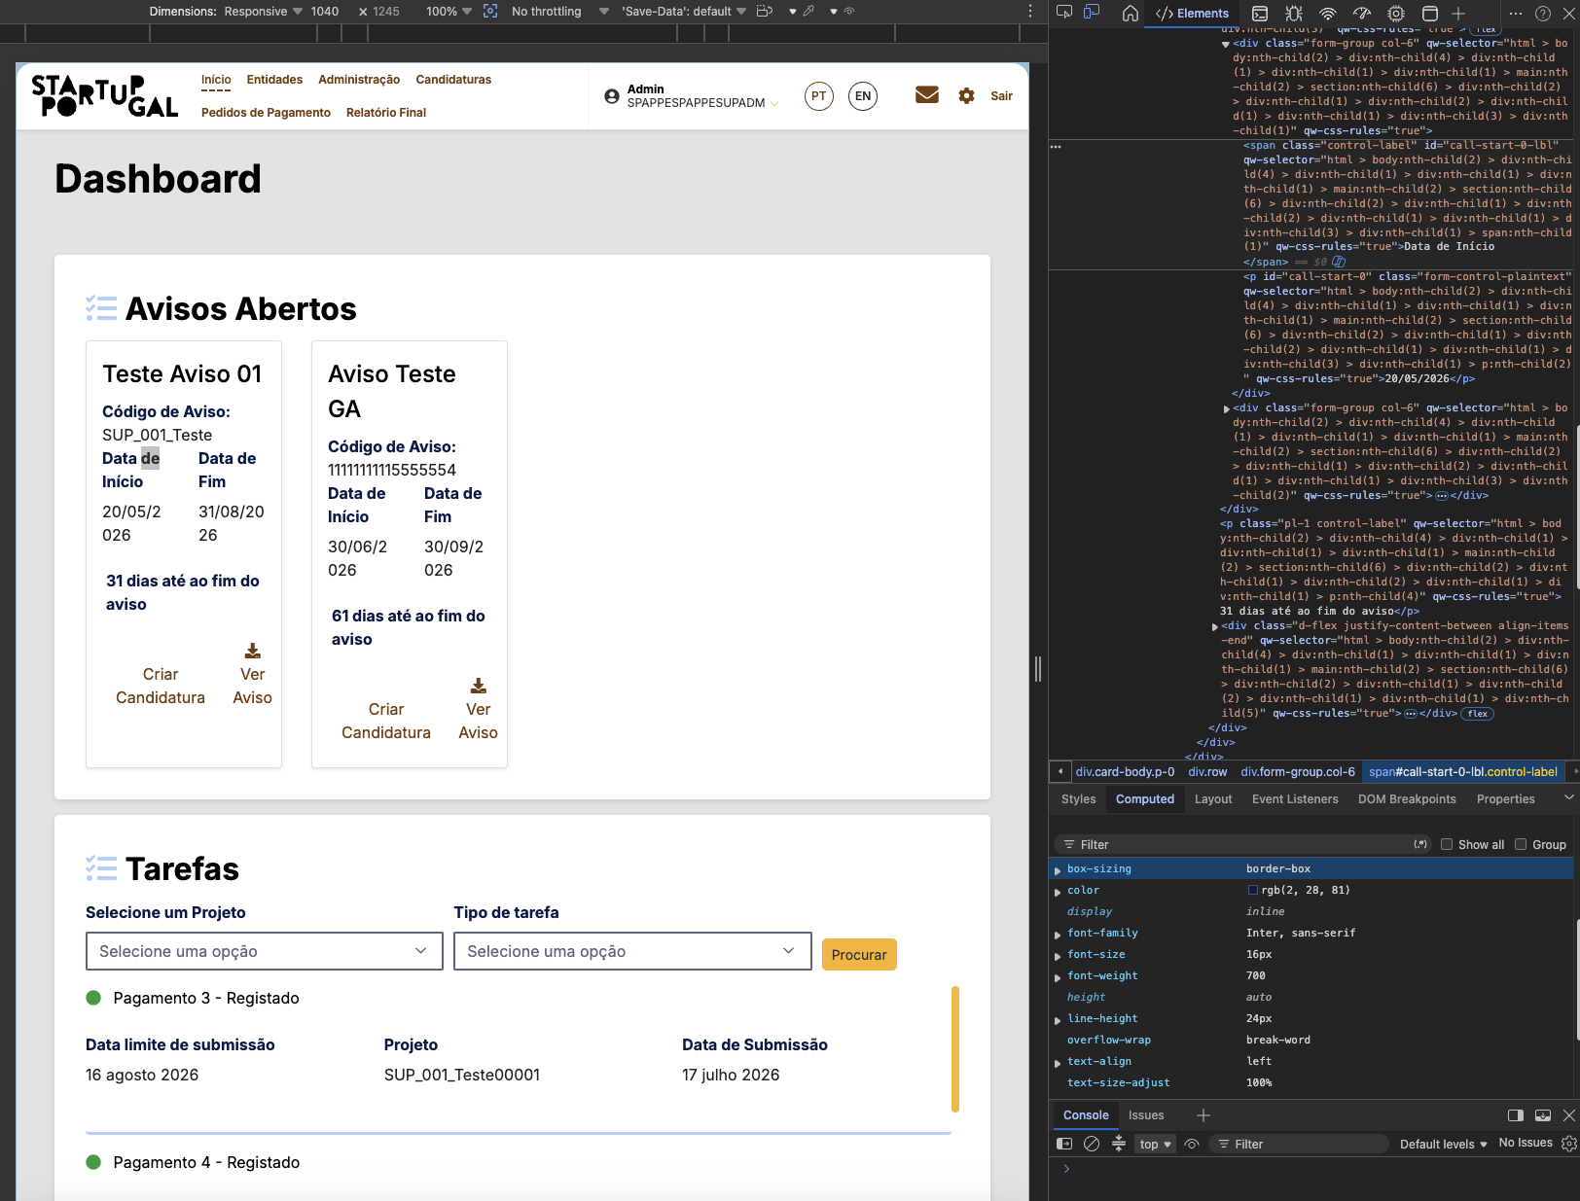
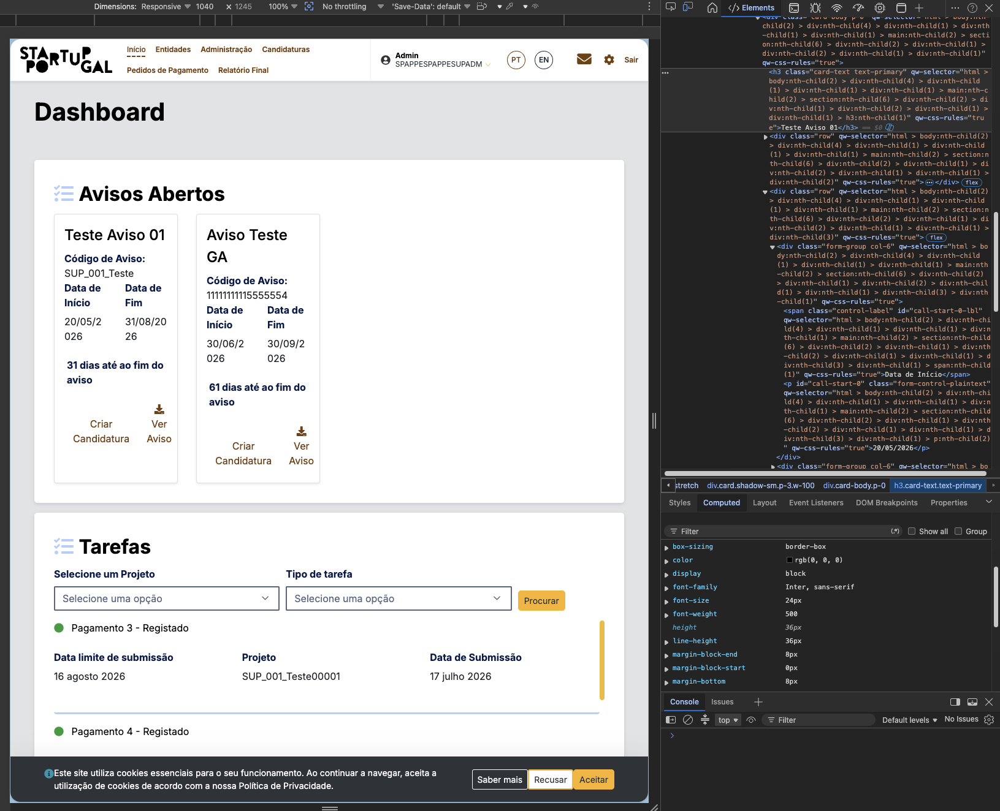
voltar à página inicial |  |  |  | 2 - USABILIDADE DO CONTEÚDO
 | S | N | NA
 | x |  |  | 2.4 O espaçamento entre linhas não é inferior a 1.5x o tamanho da letra
 |  |  |  | Para assegurar a leitura confortável de blocos de texto deve ser usado um espaçamento entre linhas de 1.5x o tamanho da letra.

 | Listagem de evidências
 |  |  |  |  | Notas:
 |  |  |  |  | Verificado o espaçamento entre linhas nos blocos de texto das páginas da amostra. Exemplo: Página inicial: font-size 16px e line-height de 24px, correspondente a 1.5x do tamanho da letra (mínimo exigido 1.5×). Conforme. Ferramenta: inspetor do navegador. Data: 1 de agosto de 2026.

3.1
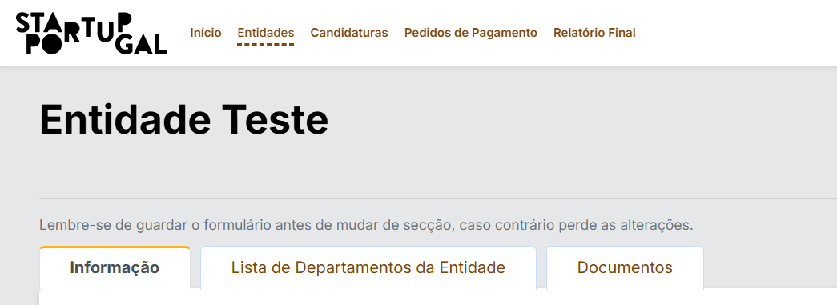
voltar à página inicial |  |  |  | 3 - ESTRUTURA DA NAVEGAÇÃO
 | S | N | NA
 | x |  |  | 3.1 Nenhum nível de navegação tem mais de 9 opções
 |  |  |  | A navegação principal deve ser equilibrada, nem com demasiadas opções de topo sem opções secundárias, nem com poucas opções de topo e muitas opções secundarias. Nenhum nível de navegação deve ter mais de 9 opções.

 | Listagem de evidências
 |  |  |  |  | Notas:
 | Menu principal com 5 opções |  |  |  | Verificada a estrutura de navegação da plataforma. Nenhum nível de navegação apresenta mais de 9 opções: menu principal com 5 opções (Início, Entidades, Candidaturas, Pedidos de Pagamento, Relatório Final); menu de utilizador com 5 opções; menu de passos da Candidatura com 7 opções; sub-menu de entidades com 3 opções. Todos os níveis respeitam o limite máximo de 9 opções. Conforme. Evidências: capturas de ecrã dos vários níveis de navegação. Data: 1 de agosto de 2026.

 | Menu de utilizador com 5 opções:

 | Menu de paços da Candidatura com 7 opções:
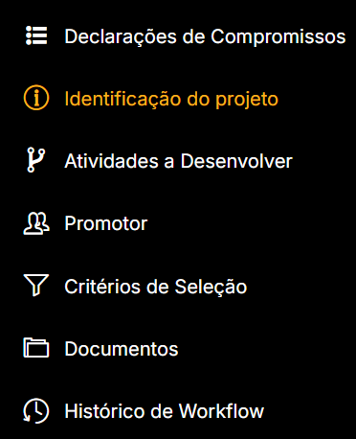

 | Sub-menu entidades com 3 opções:

3.2
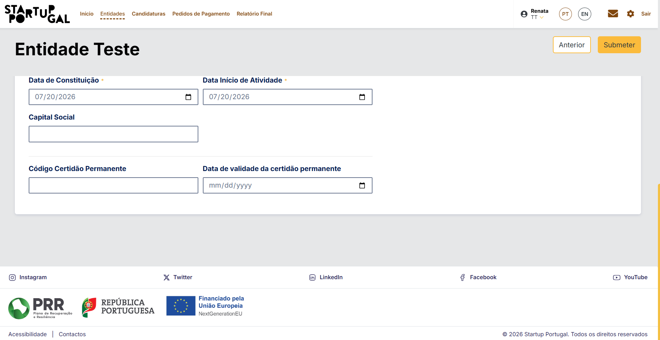
voltar à página inicial |  |  |  | 3 - ESTRUTURA DA NAVEGAÇÃO
 | S | N | NA
 | x |  |  | 3.2 A navegação principal está sempre visível e sempre no mesmo local
 |  |  |  | As opções de primeiro nível da navegação principal estão sempre visíveis e encontram-se sempre no mesmo local em todas as páginas. A posição atual do utilizador na estrutura de navegação deve ser evidenciada.

 | Listagem de evidências
 |  |  |  |  | Notas:
 | Menu de topo fixo na página:
 | Pagina Candidatura (scooll top)
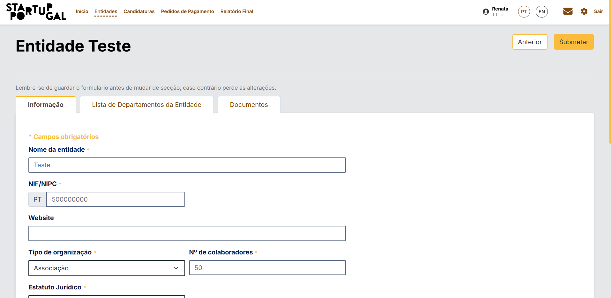

 | Menu Entidade com srool DOWN

3.3
voltar à página inicial |  |  |  | 3 - ESTRUTURA DA NAVEGAÇÃO
 | S | N | NA
 | x |  |  | 3.3 As hiperligações de texto não devem ser diferenciadas apenas com base na cor
 |  |  |  | As hiperligações de texto devem apresentar um contraste mínimo de 4,5:1 com a envolvente e uma representação visual complementar à cor - idealmente as hiperligações devem apresentar-se sublinhadas. As hiperligações em texto devem apresentar-se da mesma forma em todo o sítio Web.

 | Listagem de evidências
 |  |  |  |  | Notas:
 |  |  |  |  | Links apresentam sempre estilo cor castanho em fundo branco, ou branco em fundo preto (como no linl da pagina de privacidade dos cookies). Ao passar o rato por cima ficam sublinhados, e quando na pagian do link, ficam a tracejado, conforme os prints do menu de topo

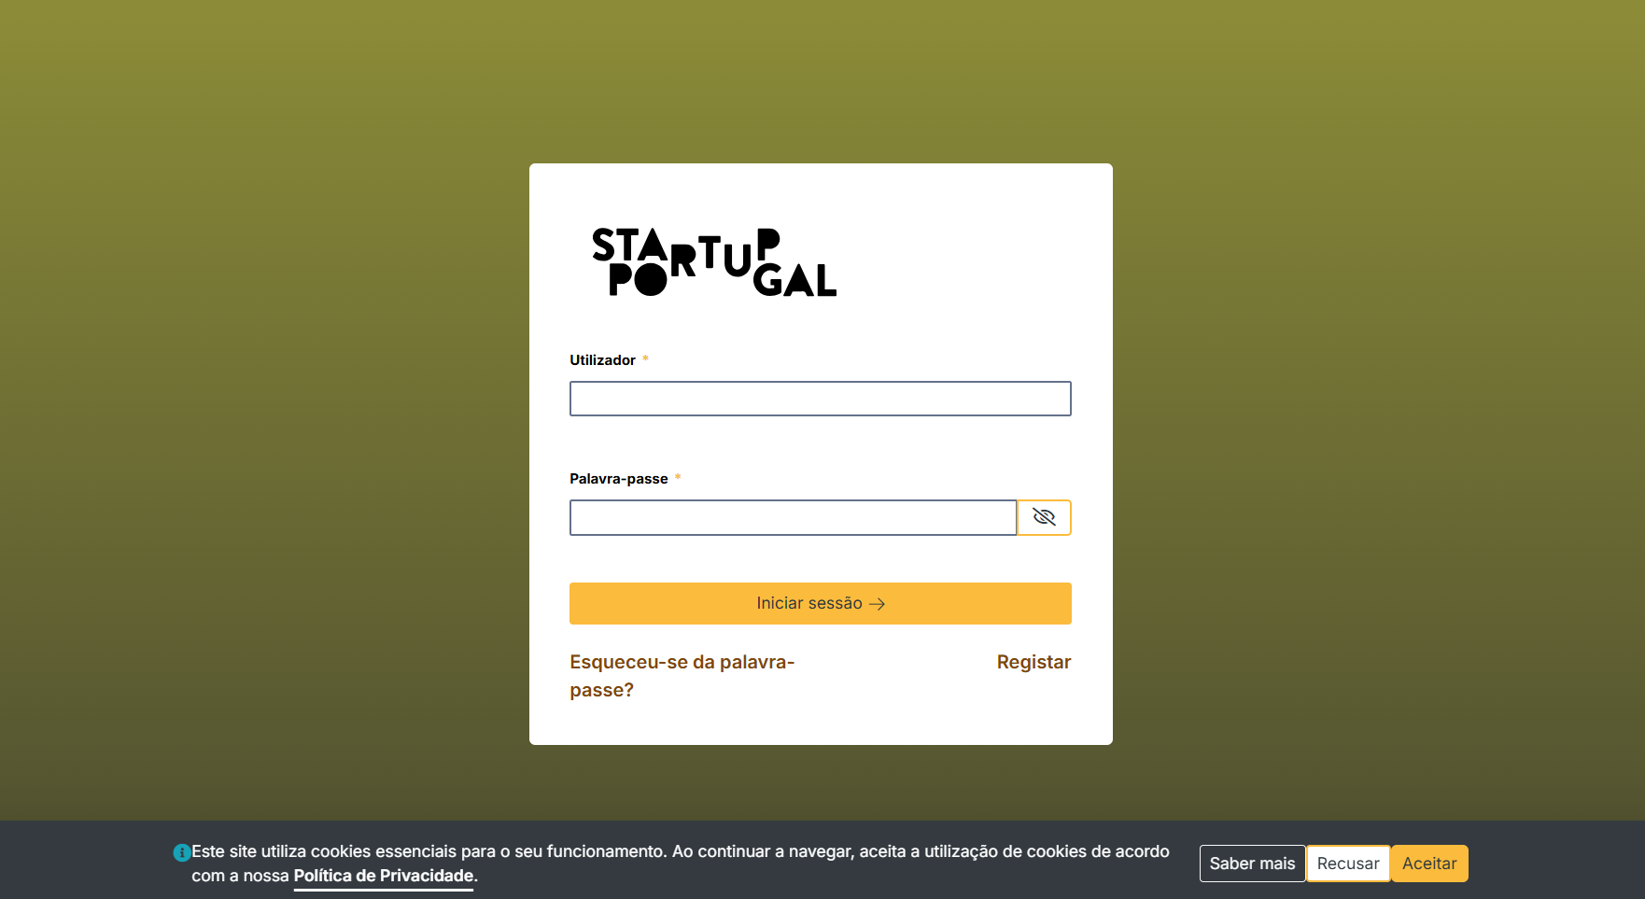

 | Estilo hover:

 | Pagina que está a ser mostrada:

4.1
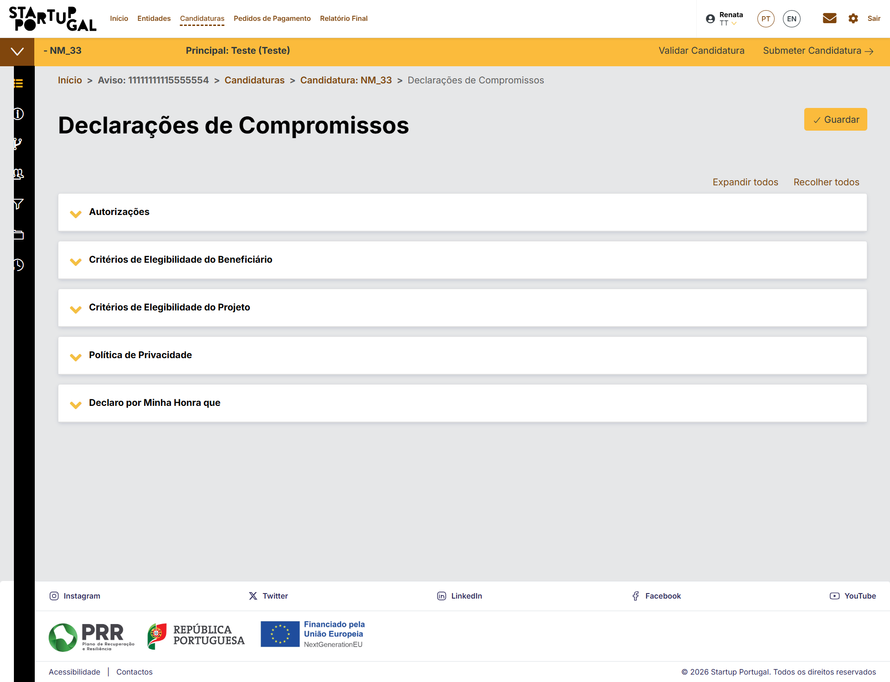
voltar à página inicial |  |  |  | 4 - ESTRUTURA DA INFORMAÇÃO
 | S | N | NA
 | x |  |  | 4.1 Os documentos longos têm um índice no topo com hiperligações internas para o mesmo
 |  |  |  | Os documentos com mais de três ecrãs de altura deverão ter a hierarquia de cabeçalhos espelhada num índice no topo da página com hiperligações internas para as respetivas secções e subsecções.

 | Listagem de evidências
 |  |  |  |  | Notas:
 |  |  |  |  | Utilização de Card's colapsaveis, by default está o primeiro aberto em cada ecrã. Sempre com opções de expandir/recolher todos

 | Ecrã delarações de compromisso (1ª abertura)
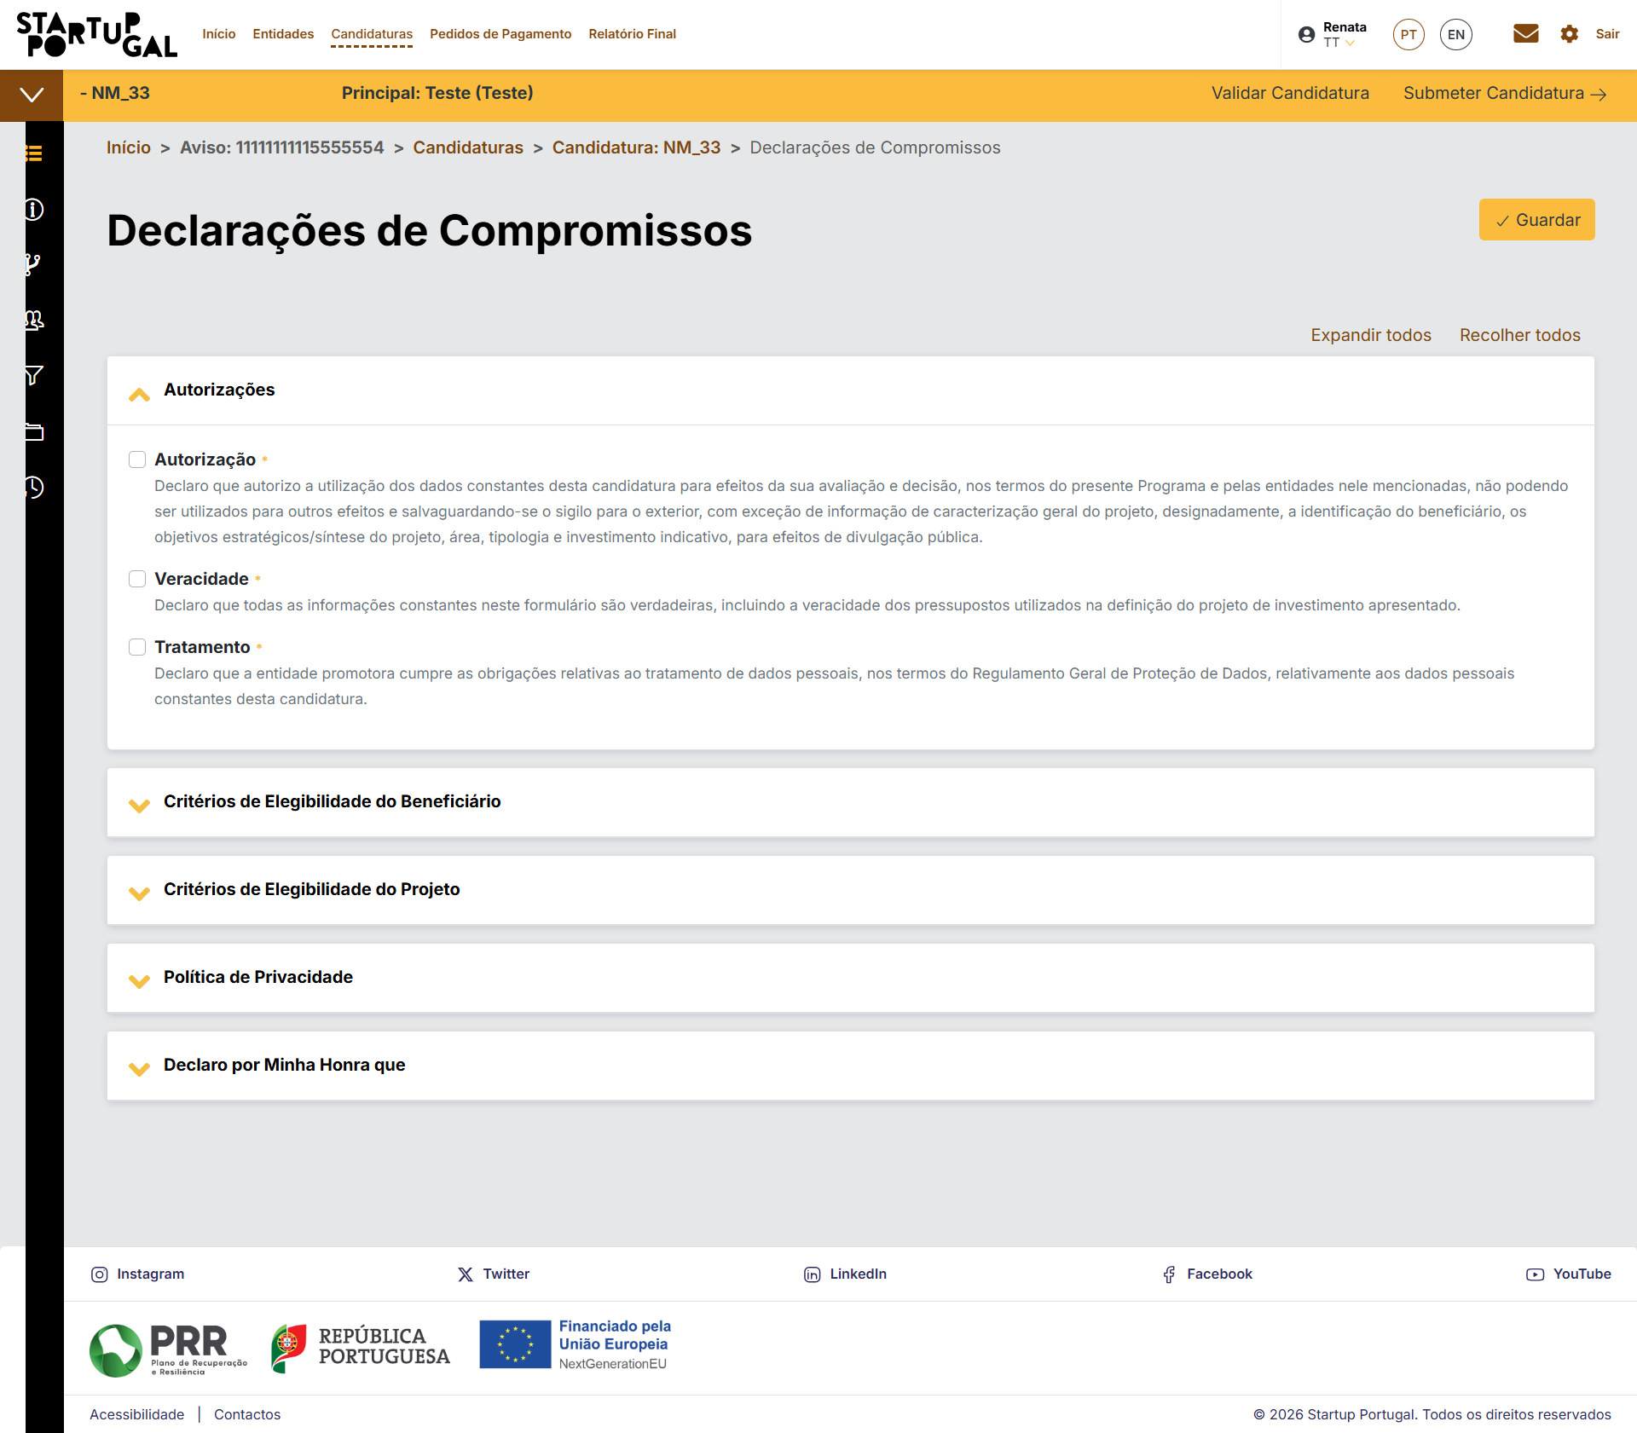

 |  | o mesmo ecrã com todos sacard expandidos
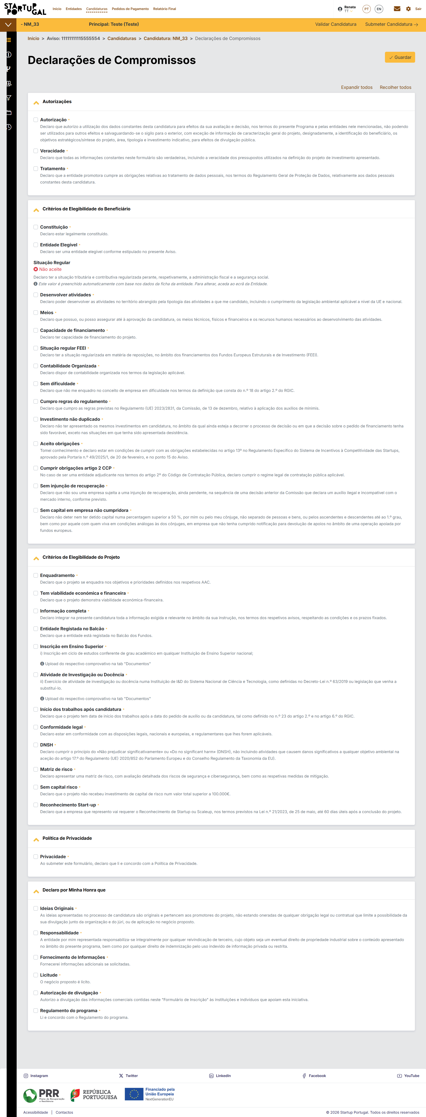

 |  | Com os Card's recollhidos

4.2
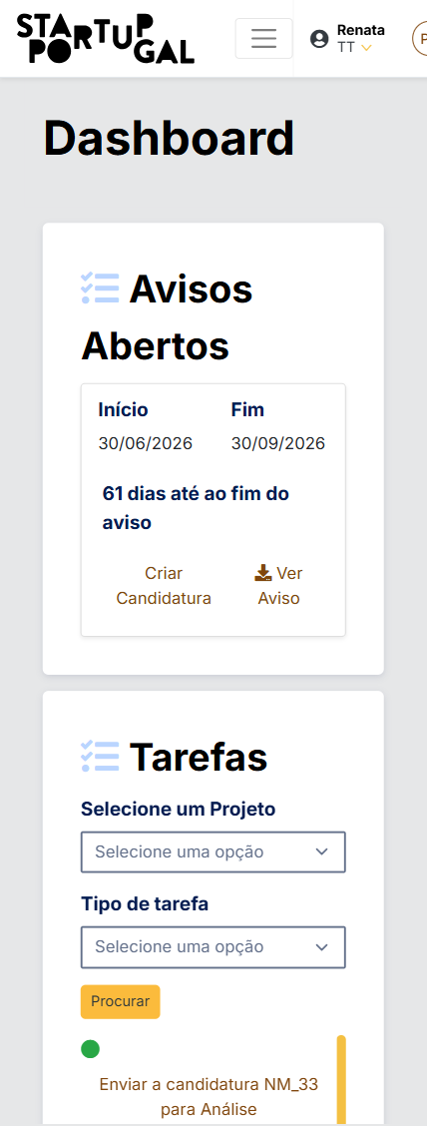
voltar à página inicial |  |  |  | 4 - ESTRUTURA DA INFORMAÇÃO
 | S | N | NA
 | x |  |  | 4.2 O layout do sítio Web é adaptável a plataformas móveis sem necessidade de efetuar varrimento horizontal
 |  |  |  | O layout do sítio Web deve ser adaptável aos tamanhos mais comuns de visualização, adaptando-se a várias larguras de ecrã sem que surjam barras de varrimento horizontais.

 | Listagem de evidências
 |  |  |  |  | Notas:
 |  |  |  |  | Site responsivo por ter por base bootstrap, mas sendo um site de preenchimento de formulários complexos não é recomendavel a sua utilização exclusivamente por dispositivos de dimensão reduzida.
 | Print tirado com a opção Galaxy S8+ do Chrome

5.1
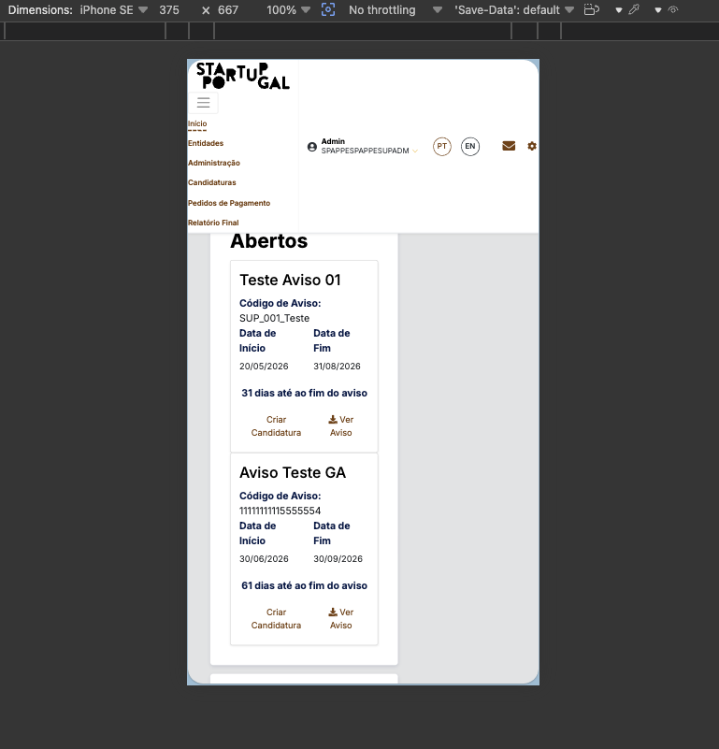
voltar à página inicial |  |  |  | 5 - ELEMENTOS INTERATIVOS
 | S | N | NA
 | x |  |  | 5.1 Não existem elementos interativos acionados apenas com a passagem do rato (hover)
 |  |  |  | Não devem existir elementos de interação, como hiperligações ou botões, que aparecem apenas quando se passa por cima com um dispositivo apontador. Este método de interação não está disponível em aparelhos com interação por toque.

 | Listagem de evidências
 |  |  |  |  | Notas:
 |  |  |  |  | Verificado que não existem elementos interativos acionados exclusivamente por passagem do rato (hover). Todos os menus, botões e hiperligações são acionáveis por clique e por toque, permanecendo operáveis em dispositivos de interação por toque. Verificado em modo de emulação de dispositivo com toque (sem hover disponível); todos os elementos interativos responderam por toque. Conforme. Ferramenta: inspetor do navegador (emulação de dispositivo). Data: 1 de agosto de 2026.

5.2
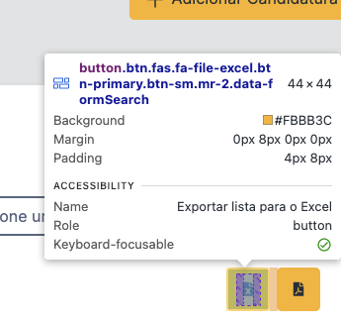
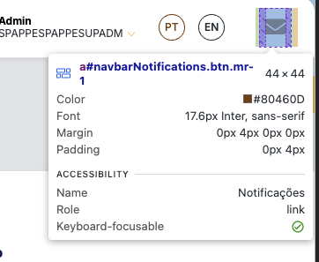
voltar à página inicial |  |  |  | 5 - ELEMENTOS INTERATIVOS
 | S | N | NA
 | x |  |  | 5.2 Os elementos interativos têm uma dimensão mínima de 44px CSS (44 pontos) (vertical e horizontal)
 |  |  |  | De forma a assegurar que todos os elementos interativos são facilmente acionáveis por qualquer tipo de dispositivo apontador ou toque, estes devem ter a dimensão mínima de 44px CSS de altura e de largura.

 | Listagem de evidências
 |  |  |  |  | Notas:
 |  |  |  |  | Todos os botões do site respeitam o tamanho minimo de 44px. Revisão de 05/08/2026

5.3
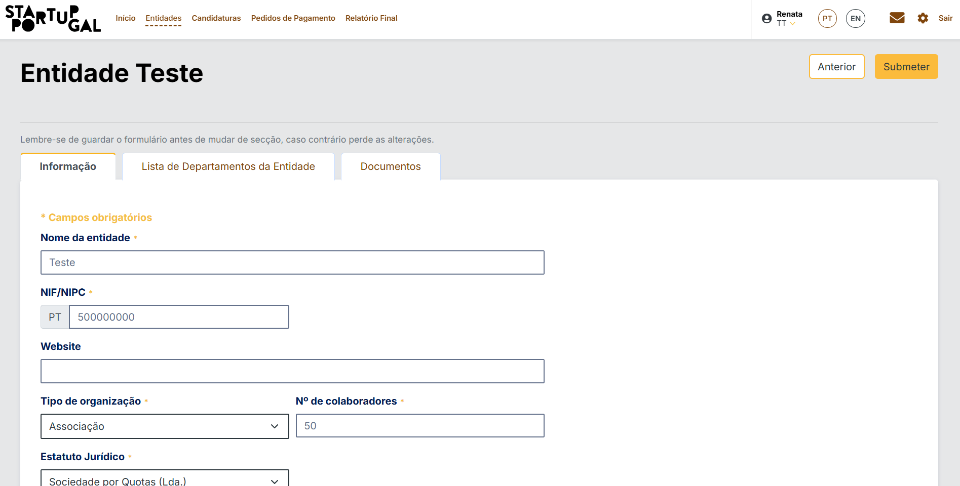
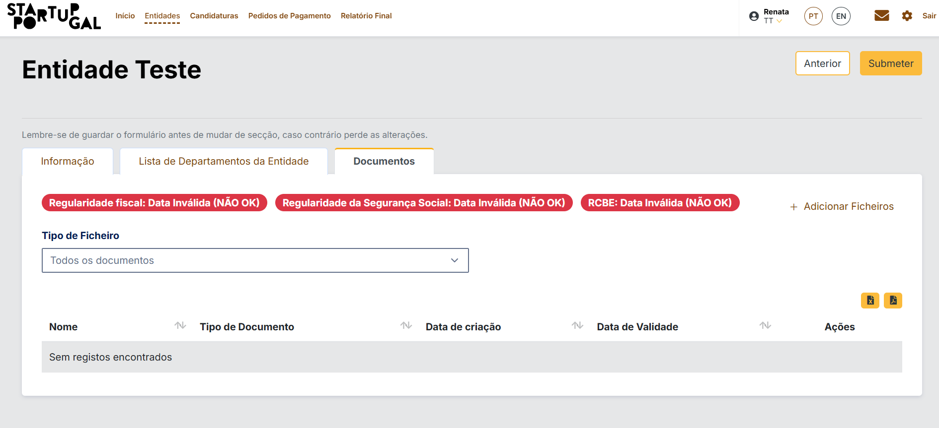
voltar à página inicial |  |  |  | 5 - ELEMENTOS INTERATIVOS
 | S | N | NA
 | x |  |  | 5.3 Há apenas um botão de ação principal por página e o mesmo encontra-se destacado
 |  |  |  | Deve existir apenas um botão de ação principal por página e o mesmo deve apresentar-se numa cor contrastante. Todos os outros botões devem ser considerados como secundários.

 | Listagem de evidências
 |  |  |  |  | Notas:
 |  |  |  |  | Formulários só com um botão principal, na necessidade de outras funções é utilizado o layout de botão secundário, como nos documentos da entidade

5.4
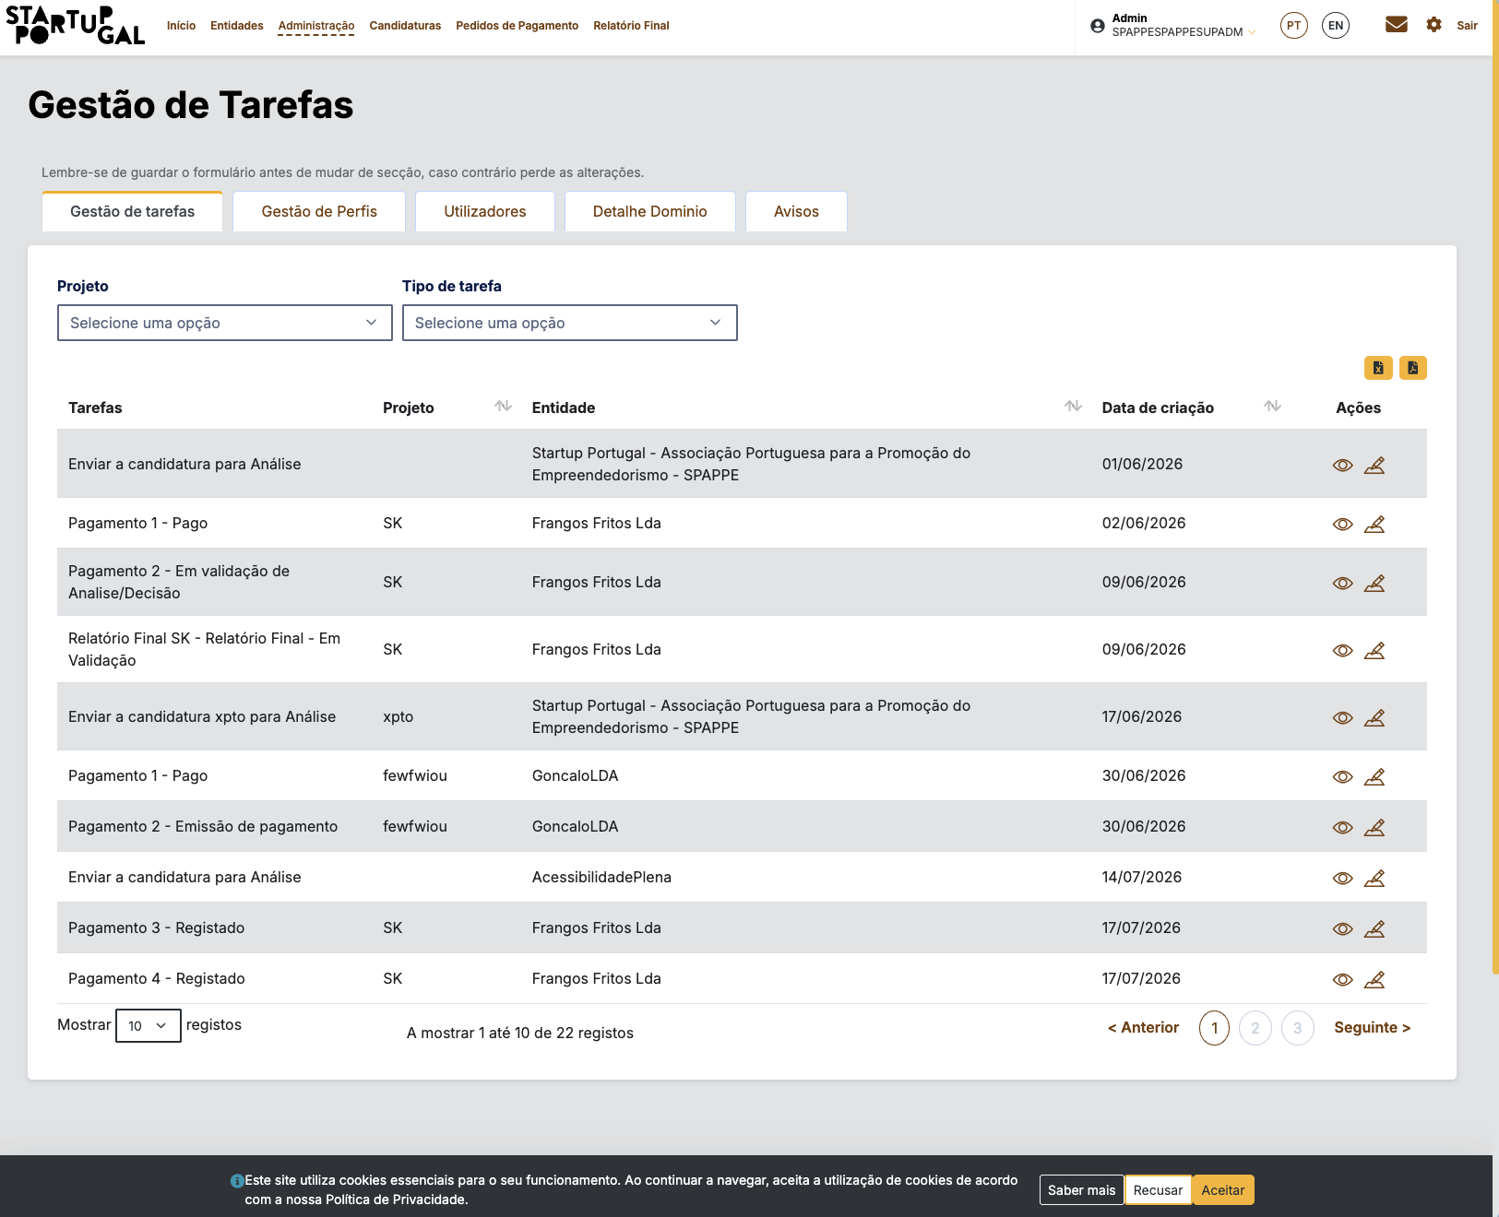
voltar à página inicial |  |  |  | 5 - ELEMENTOS INTERATIVOS
 | S | N | NA
 | x |  |  | 5.4 Elementos gráficos interativos têm de aparentar ser clicáveis
 |  |  |  | Os elementos gráficos clicáveis devem ser percecionáveis como tal, através da forma, da cor ou do aparente volume.

 | Listagem de evidências
 |  |  |  |  | Notas:
 |  |  |  |  | Verificado que os elementos gráficos interativos são percecionáveis como clicáveis. Os botões apresentam forma, preenchimento e/ou contorno distintivos, e os ícones de ação (por exemplo, mensagens, definições, terminar sessão) são reconhecíveis como elementos acionáveis pela sua forma e representação visual. A distinção não depende de um único indício visual. Conforme. Evidência: capturas de ecrã dos elementos gráficos interativos da plataforma. Data: 1 de agosto de 2026.

